LOS 5 PASOS NIIF 15
VENTA DE VEHICULOS MENORES


CÓMO FUNCIONA EL NEGOCIO:
1: Ir a la tienda y pedir la cuenta bancaria
2: ir al banco y pagar
3: Llevar el comprobante de pago a la tienda
4: La tienda entrega el comprobante de pago y documentacion adicional
5: Recoger el vechiulo (15 dias aprox)
Pago: | 2024-12-20
Entrega: | 2025-01-15
PASO 1 | ¿El contrato está dentro del alcance de la Norma? |  |  |  |  |  |  | Pf - 9 - 16
Características de todos los contratos |  |  |  |  |  |  |  | Respuesta
a) las partes del contrato han aprobado el contrato: oral, escrito, prácticas del negocio. |  |  |  |  |  |  |  | Si
b) la entidad puede identificar los derechos de cada parte con respecto … |  |  |  |  |  |  |  | Si
c) la entidad puede identificar las condiciones de pago |  |  |  |  |  |  |  | Si
d) el contrato tiene fundamento comercial |  |  |  |  |  |  |  | Si
e) es probable que cobre la contraprestación a la que tiene derecho … |  |  |  |  |  |  |  | Si
PASO 2 | Identificar las obligaciones de desempeño |  |  |  |  |  |  | Pf - 22 - 30
 | ¿Qué se prometió al cliente? |  |  |  |  |  |  | Respuesta
 | 1 Vehiculo |  |  |  |  |  |  | OD 1
 | 1° Mantenimiento |  |  |  |  |  |  | OD 2
 | 2° Mantenimiento |  |  |  |  |  |  | OD 3
 | 3° Mantenimiento |  |  |  |  |  |  | OD 4
PASO 3 | Medir el precio de la transacción |  |  |  |  |  |  | Pf - 46 - 72
 | ¿Cuánto transfirió el cliente? |  |  |  |  |  |  | Respuesta
 | El importe depositado sin incluir el IVA |  |  |  |  |  |  | 100,000
PASO 4 | Distribuir el precio entre las OD |  |  |  |  |  |  | Pf - 76 - 86
 |  |  |  |  | PVI | % | Venta
 | 1 Vehiculo |  |  | OD 1 | 100,000 | 95.69% | 95,694
 | 1° Mantenimiento |  |  | OD 2 | 1,500 | 1.44% | 1,435
 | 2° Mantenimiento |  |  | OD 3 | 1,500 | 1.44% | 1,435
 | 3° Mantenimiento |  |  | OD 4 | 1,500 | 1.44% | 1,435
 |  |  |  |  | 104,500 | 100.00% | 100,000
PASO 5 | Reconocer ingresos |  |  |  |  |  |  | Pf - 31-38
 | Fecha de cobro |  |  | 2024-12-20
 | Fecha de entrega del vehículo |  |  | 2025-01-15 | entrega fisica
 | En la fecha de cobro: |  |  |  |  | D | H
 |  | Factura por cobrar |  |  |  | 118,000
 |  | IVA por pagar |  |  |  |  | 18,000
 |  | Venta de vehículo |  |  |  |  | 95,694
 |  | Anticipo de clientes |  |  |  |  | 4,306

 |  | También se debe reconocer: EL COSTO DE VENTA
 |  | Costo de venta |  |  |  | 57,416
 |  | Inventario |  |  |  |  | 57,416

 |  | Efectivo |  |  |  | 118,000
 |  | Factura por cobrar |  |  |  |  | 118,000

 | En el primer mantenimiento
 |  |  |  |  |  | D | H
 |  | Anticipo de clientes |  |  |  | 1,435
 |  | Venta de mantenimiento |  |  |  |  | 1,435

 |  |  |  | 2024 | 2025 | 2026 | 2027
 |  |  |  | Vehiculo | Manten 1 | Manten 2 | Manten 3
 |  |  |  | $ | $ | $ | $
 | Venta de vehiculos |  |  | 95,694
 | Venta de mantenimiento |  |  |  | 1,435 | 1,435 | 1,435

 | Costo de venta de vehiculo |  |  | -57,416
 | Costo de venta de mantenimiento |  |  |  | 0 | 0 | 0

 | Utilidad bruta |  |  | 38,278 | 1,435 | 1,435 | 1,435

 | Impuesto por pagar (corriente) |  |  | -12,775 | 0 | 0 | 0
 | Impuesto para arreglar la medición |  |  | 1,292 | -431 | -431 | -431 | 0
 |  |  |  | -11,483 | -431 | -431 | -431

 | Utilidad neta |  |  | 26,794 | 1,005 | 1,005 | 1,005
 | Medición financiera |  |  | 30.00% | 30.00% | 30.00% | 30.00%

 | Para efectos tributarios 2024
 | Venta | 100,000
 | Cventa | -57,416
 |  | 42,584
 | Impuesto
 | Corriente | -12,775 | 30.00%

 |  |  | VL | BF | DT | AIRD
 | Anticipo de clientes |  | 4,306 | 0 | 4,306 | 1292

DERECHO DE DEVOLUCION
DERECHO DE DEVOLUCION
Párrafo 55
Una entidad reconocerá un pasivo por reembolsos si la entidad recibe contraprestaciones de un cliente
y espera reembolsarle toda o parte de la contraprestación.
Un pasivo por reembolso se mide al importe de la contraprestación recibida (o por recibir) a la cual la
entidad no espera tener derecho (importes no incluido en el precio de la transacción).
Párrafo B20-B27
una entidad concede a un cliente el derecho a devolver el producto por varias razones (insatisfacción)y
recibe cualquier combinación de lo siguiente:
(a) un reembolso total o parcial de cualquier contraprestación pagada
(b) un crédito que puede aplicarse contra los importes debidos
(c) cambiarlo por otro producto.

Caso Alicorp
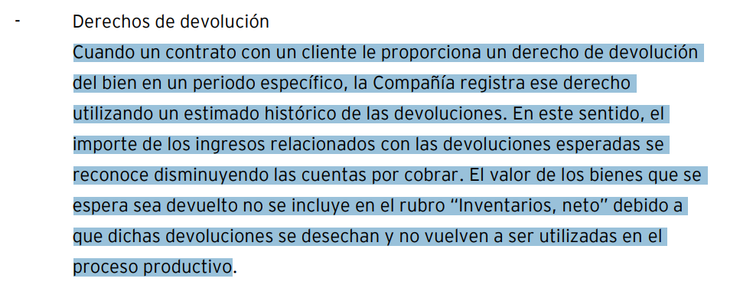

CONTABILIDAD DE DERECHOS DE DEVOLUCION
ALICORP |  |  |  | Si | Desecha la devolución
LABORATORIO FARMACEUTICO |  |  |  | Si | Desecha la devolución
FABRICA DE ZAPATOS |  |  |  | Si | Reproceso del producto
CANTIDAD |  |  |  | 100,000 | UNIDADES
PRECIO DE VTA |  |  |  | 15
COSTO DE VENTA |  |  |  | 6
% HISTORICO DE DEVOLUCIONES |  |  |  | 5%

 | NIIF |  |  | D | H
 | FACTURA POR COBRAR |  |  | 1,500,000
 | VENTA |  |  |  | 1,425,000
 | PASIVO |  |  |  | 75,000

 | Inventario en transito |  |  | 30,000
 | COSTO DE VENTA |  |  | 570,000
 | INVENTARIO |  |  |  | 600,000

 | TRIBUTARIA |  |  | D | H

 | FACTURA POR COBRAR |  |  | 1,500,000
 | VENTA |  |  |  | 1,500,000

 | COSTO DE VENTA |  |  | 600,000
 | INVENTARIO |  |  |  | 600,000

 | Impuesto diferido

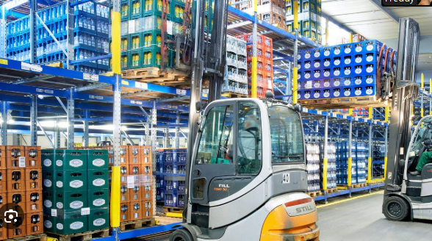

 |  | Esc 1 | Esc 2
Ventas |  | 350 | 105
Gastos |  | -245

 |  | 105 | 105

Principal | controla el activo
 | controla el servicio

 | frente al cliente

Naviera

Trampo SA

Importador

